様式１ー２
様式１-２
交通安全対策要望箇所一覧表（交通安全以外）
学校名： |  | 増田小 |  | 学校 | 地区 |  | 〇添付書類：様式２-2 対策要望箇所記入票（任意様式も可）
※ 令和６年７月８日（金）までご報告願います。 |  |  |  |  |  |  | ①所在地 ②対策箇所の状況 ③対策要望内容 ④位置図 ⑤写真
※ 必要に応じて幅を拡大してください。①対策要望箇所所在地、②対策箇所の状況、③対策要望内容は「様式１-2」と「様式２-2」で内容に相違のないよう記入お願いします。
※ 要望箇所については優先順位を付してください。また、指定通学路の欄で指定されている場合は「〇」を、「危険な状況の理由」の欄には下記「ア～エ」の該当する記号（複数可）を付してください。
【ア：通行する児童・生徒数が多い】 【イ：車の交通量が多い】 【ウ：道路やガードレール、標識などに損傷がある】 【エ：その他危険な場所】
※ 「⑥学校での取り組み」については、学校職員やPTA、地域ボランティアの方々の交通見守りや交通安全教育や指導などの取り組みを記載してください。
※ 継続の場合は昨年の回答を踏まえた上で要望してください。
No. | 優先 順位 | 要望 (新規or継続) | 指定 通学路 | ①対策要望箇所所在地 | ②対策箇所の状況 | 危険な状況の理由 | ③対策要望内容 | ⑥学校での取り組み
1
2
3
4
5
6
7
8

様式２-2
様式２-２
薄青に数式を入れています。
直接入力はお控え下さい。
入力は様式1-2でお願いします。
黄色の№を入力すると、その番号の列の入力内容が反映されますので、印刷等にご利用ください。
通学路交通安全対策要望箇所記入票（交通安全以外）
№ | 1 | ←№入力すると①～③まで様式１の内容が表示されます
名取市立 |  | 増田小 |  | 学校 | 報告者 職・氏名 | 教頭 大瀧 学

①．対策箇所所在地： |  |  | 0

②．対策箇所の状況
 | 0

③．対策要望内容
 | 0

④．位置図 ※位置図は住宅地図のコピーでも構いません

文字を消してご利用下さい。
 |  | google map等印影が薄い場合、コピーを取った際に写らなくなります。
 |  | 委員に資料配布した際分かりにくいため、なるべく濃く印刷するか、
 |  | マピオン等の別のサイトをご利用いただくか、住宅地図を利用するなど、
 |  | お忙しいとは存じますが、ご配慮いただきますようお願い申し上げます。

⑤．写真 ※写真は、全景および近景を添付願います（２～４枚）

⑥ 学校での取り組み
 | 0

様式２-2 (2)
様式２-２
薄青に数式を入れています。
直接入力はお控え下さい。
入力は様式1-2でお願いします。
黄色の№を入力すると、その番号の列の入力内容が反映されますので、印刷等にご利用ください。
通学路交通安全対策要望箇所記入票（交通安全以外）
№ | 2 | ←№入力すると①～③まで様式１の内容が表示されます
名取市立 |  | 増田小 |  | 学校 | 報告者 職・氏名 | 教頭 大瀧 学

①．対策箇所所在地： |  |  | 0

②．対策箇所の状況
 | 0

③．対策要望内容
 | 0

④．位置図 ※位置図は住宅地図のコピーでも構いません

文字を消してご利用下さい。
 |  | google map等印影が薄い場合、コピーを取った際に写らなくなります。
 |  | 委員に資料配布した際分かりにくいため、なるべく濃く印刷するか、
 |  | マピオン等の別のサイトをご利用いただくか、住宅地図を利用するなど、
 |  | お忙しいとは存じますが、ご配慮いただきますようお願い申し上げます。

対策要望箇所

⑤．写真 ※写真は、全景および近景を添付願います（２～４枚）

⑥ 学校での取り組み
 | 0

様式２-2 (3)
様式２-２
薄青に数式を入れています。
直接入力はお控え下さい。
入力は様式1-2でお願いします。
黄色の№を入力すると、その番号の列の入力内容が反映されますので、印刷等にご利用ください。
通学路交通安全対策要望箇所記入票（交通安全以外）
№ | 3 | ←№入力すると①～③まで様式１の内容が表示されます
名取市立 |  | 増田小 |  | 学校 | 報告者 職・氏名 | 教頭 大瀧 学

①．対策箇所所在地： |  |  | 0

②．対策箇所の状況
 | 0

③．対策要望内容
 | 0

④．位置図 ※位置図は住宅地図のコピーでも構いません

文字を消してご利用下さい。
 |  | google map等印影が薄い場合、コピーを取った際に写らなくなります。
 |  | 委員に資料配布した際分かりにくいため、なるべく濃く印刷するか、
 |  | マピオン等の別のサイトをご利用いただくか、住宅地図を利用するなど、
 |  | お忙しいとは存じますが、ご配慮いただきますようお願い申し上げます。

対策要望箇所

⑤．写真 ※写真は、全景および近景を添付願います（２～４枚）

⑥ 学校での取り組み
 | 0

様式２-2 (4)
様式２-２
薄青に数式を入れています。
直接入力はお控え下さい。
入力は様式1-2でお願いします。
黄色の№を入力すると、その番号の列の入力内容が反映されますので、印刷等にご利用ください。
通学路交通安全対策要望箇所記入票（交通安全以外）
№ |  | ←№入力すると①～③まで様式１の内容が表示されます
名取市立 |  | 増田小 |  | 学校 | 報告者 職・氏名 | 教頭 大瀧 学

①．対策箇所所在地： |  |  | 0

②．対策箇所の状況
 | 0

③．対策要望内容
 | 0

④．位置図 ※位置図は住宅地図のコピーでも構いません

文字を消してご利用下さい。

⑤．写真 ※写真は、全景および近景を添付願います（２～４枚）

⑥ 学校での取り組み
 | 0

様式２-2 (5)
様式２-２
薄青に数式を入れています。
直接入力はお控え下さい。
入力は様式1-2でお願いします。
黄色の№を入力すると、その番号の列の入力内容が反映されますので、印刷等にご利用ください。
通学路交通安全対策要望箇所記入票（交通安全以外）
№ |  | ←№入力すると①～③まで様式１の内容が表示されます
名取市立 |  | 増田小 |  | 学校 | 報告者 職・氏名 | 教頭 大瀧 学

①．対策箇所所在地： |  |  | 0

②．対策箇所の状況
 | 0

③．対策要望内容
 | 0

④．位置図 ※位置図は住宅地図のコピーでも構いません

文字を消してご利用下さい。
 |  | google map等印影が薄い場合、コピーを取った際に写らなくなります。
 |  | 委員に資料配布した際分かりにくいため、なるべく濃く印刷するか、
 |  | マピオン等の別のサイトをご利用いただくか、住宅地図を利用するなど、
 |  | お忙しいとは存じますが、ご配慮いただきますようお願い申し上げます。

⑤．写真 ※写真は、全景および近景を添付願います（２～４枚）
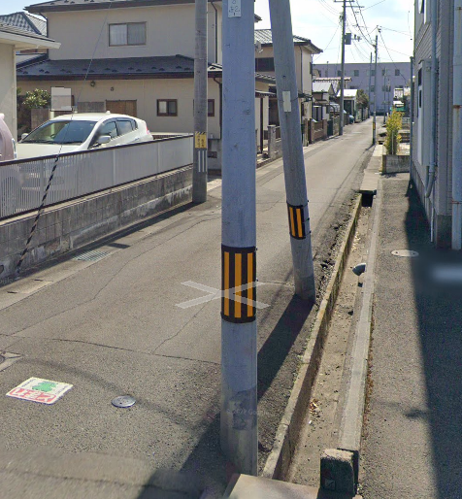

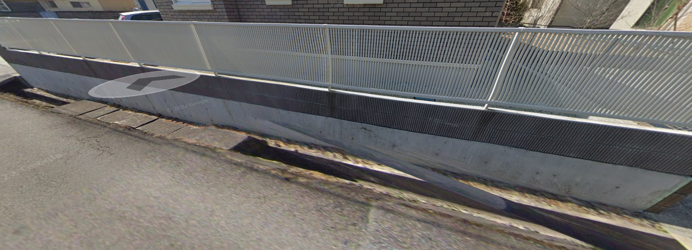

⑥ 学校での取り組み
 | 0

